自定义对话框
目的： | 针对BPM流程的使用场景，希望把流程中所有的对话框抽象成若干固定的UI组件，组件本身实现PC、移动自适应，

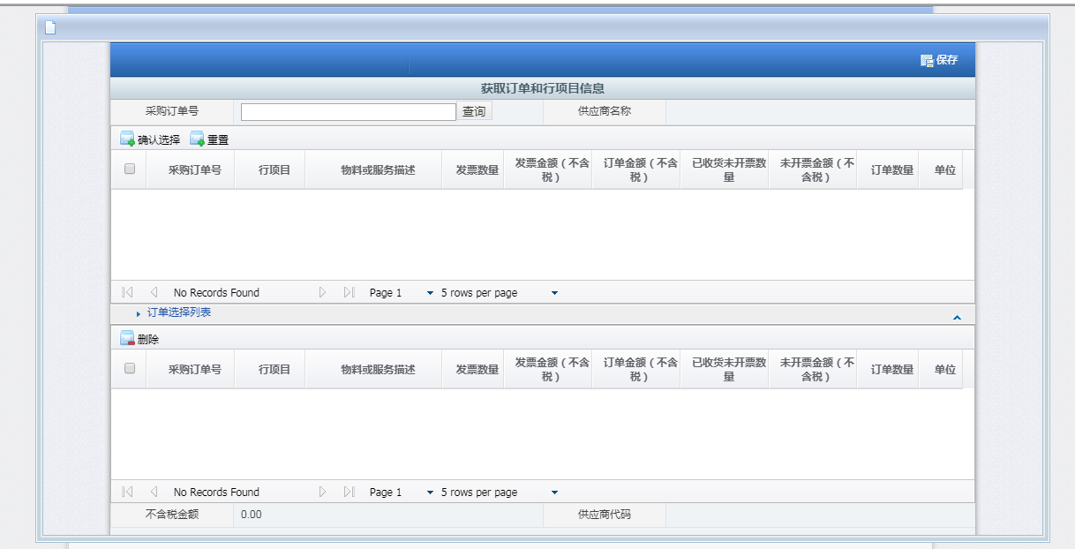
选人
选组织
不带搜索的普通高级选择框
带搜索的普通高级选择框
自定义对话框 | 类似于发票管理流程中选择订单行项目信息高级选择框，需要对对话框内容自定义且需要两端显示逻辑不一致 解决方案 1：同一个页面，使用slot属性，针对不同终端套用不同的展示逻辑 2.开发者使用两个对话框，根据终端类型决定弹出对应子页面
流程操作类对话框 | 对开发者黑盒，主要有提交、加签、转办、驳回、通知，其中提交对话框比较复杂

